№4 ИГМИ (2)
«Адепт: Проект в 16.2» © ООО «Адепт» |  | форма №2П от 19.03.2024г к Договору от 19.03.2024 г.

 | Исполнительная смета №4 ИГМИ
 | на инженерно-гидрометеорологические изыскания

Наименование объекта изысканий: |  |  | «О создании и эксплуатации объектов транспортной инфраструктуры и технологически связанных с ними транспортных средств, обеспечивающих деятельность, связанную с перевозками пассажиров транспортом общего пользования, в муниципальном образовании городской округ город Ярославль в Ярославской области» «Этап 2: «Строительство трамвайных путей и контактной сети. Участок от разворота круга ул. Александра Невского до разворота круга «Больница № 9» (29-я линия)»
Заказчик |  |  | ООО «МОВИСТА РЕГИОНЫ Ярославль»
Генеральный проектировщик |  |  | ООО "ЕДСО"
Проектировщик |  |  | ООО "ЛРТ"
Исполнитель |  |  | ООО ИФ «Интергео»

Сметный расчет составлен по следующим документам |  |  | 1) (СиЦ-91-04) - Инженерно-гидрографические и инженерно-гидрометеорологические изыскания на реках. 2000 г.
№ пп | Наименование работ и затрат | Ед. Изм | Кол- во. | Обоснование стоимости | Расчет стоимости | Стоимость, руб.
1 | 2 | 3 | 4 | 5 | 6 | 7
1 | Раздел |  |  | Полевые работы
1.1 | Рекогносцировочное обследование бассейна реки. Категория сложности I | 1 км маршрута | 5.5 | Часть II, Глава 8, Таблица 43. Цены на рекогносцировочное обследование бассейна реки п.2 A=18 руб; Количество = 5,5 (1 км маршрута) | 18,0 руб * 5,5 | 99.00
1.2 | Итого Полевые работы: |  |  |  |  | 99.00
1.3 | При проведении полевых работ без выплаты рабошикам полевого довольствия или командировочных к ценам на эти работы применяется коэффициент 0,85 |  |  | ОУ, п.14 К-0,85 от п. 1.2 | 0.85 | 84.15
1.4 | Всего Полевые работы: |  |  |  |  | 84.15
2 | Раздел |  |  | Камеральные работы
2.1 | Рекогносцировочное обследование бассейна реки.Категория сложности I | 1 км маршрута | 5.5 | Часть II, Глава 8, Таблица 43. Цены на рекогносцировочное обследование бассейна реки п.2 A=6 руб; Количество = 5.5 (1 км маршрута) | 6 руб * 5,5 | 33.00
2.2 | Систематизация собранных материалов и данных метеорологических наблюдений. Подбор станций или постов с оценкой качества материалов наблюдений и степени их репрезентативности | 1 годостанция | 1 | СБЦи5.3_0-12-67-1 Таблица 67 п.1 A=90 руб; Количество = 1 (1 годостанция) | 90 руб * 1 | 90.00
2.3 | Составление климатической характеристики района изысканий при числе метеорологических станций: 1. Число годостанций: до 50 | 1 записка | 1 | Часть II, Глава 12, Таблица 69. Цены на составление климатической характеристики района изысканий п.1 A=201 руб; Количество = 1 (1 записка) | 201 руб * 1 | 201.00
2.4 | Определение комплексных характеристик климата; 10 годостанций | 1 расчет | 1 | Часть II, Глава 12, Таблица 68. Цены на метеорологические расчеты п.23 A=331 руб; Количество = 1 (1 расчет) | 331 руб * 1 | 331.00
2.5 | Составление схемы гидрометеорологической изученности бассейна реки при числе пунктов наблюдений:до 50 | 1 схема | 1 | Часть II, Глава 11, Таблица 51. Цены на обобщение материалов гидрометеорологической изученности п.3 A=61 руб; Количество = 1 (1 схема) | 61 руб * 1 | 61.00
2.6 | Итого Камеральные работы: |  |  |  | Сумма от п. 2.1-2.5 | 716.00
2.7 | Стоимость камеральных работ, тыс. руб.: до 2. Обоснование проекта (ТЭО) | 1 программа | 1 | Часть 2 Глава 11 Таблица 53-1.2. Цены на составление программы производства гидрологических работ п.1 A=450 руб; Количество = 1 (1 программа) | 450 руб * 1 | 450.00
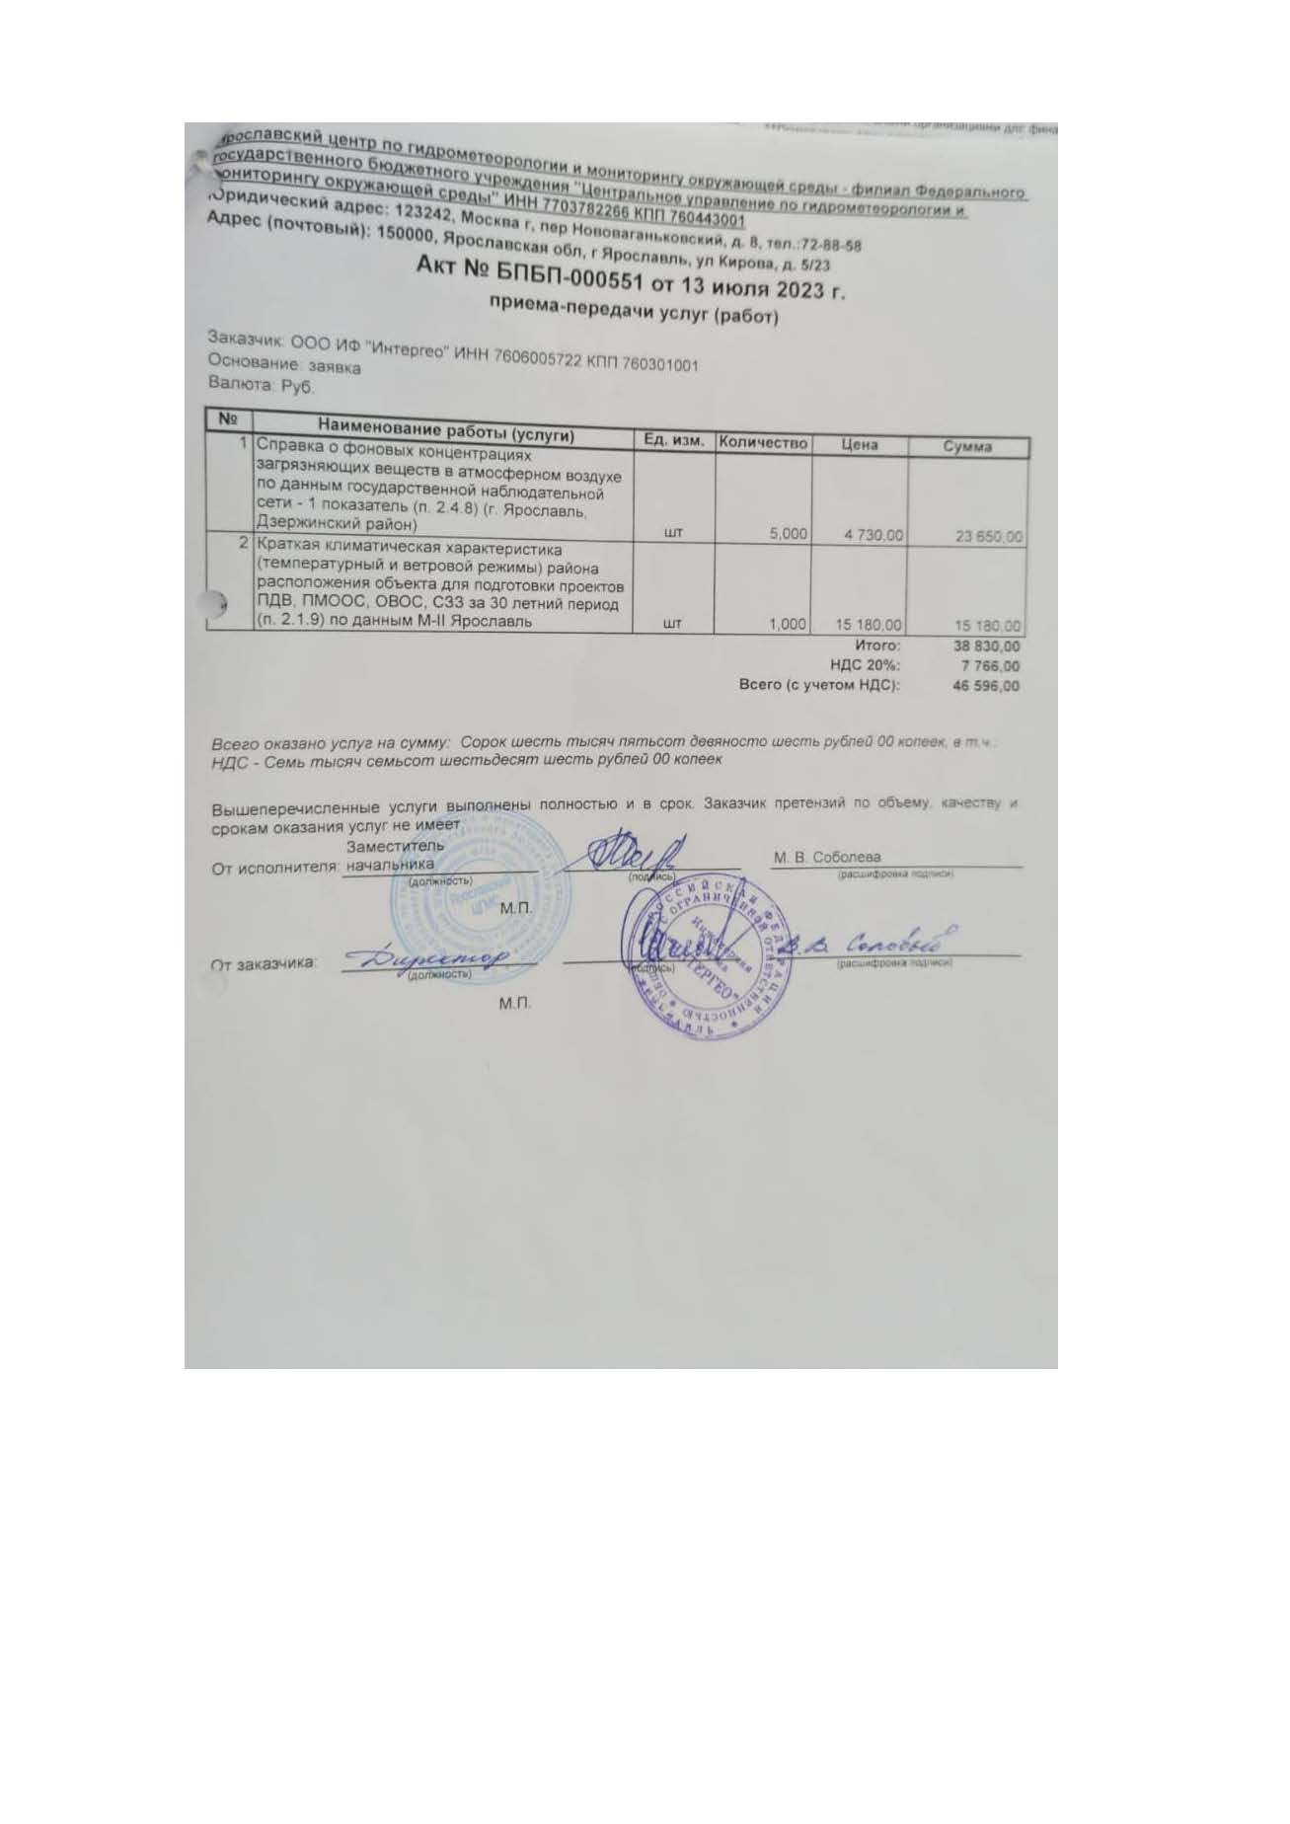
2.8 | Составление технического отчета. Стоимость камеральных работ св. 500 до 1000 руб. Изученная | - | 1 | Таблица 62. Составление технического отчета. п.2 Количество = 1 | 60% от п.2.6 716,00 руб * 60% * 1,15 | 494.04
 | Коэффициенты
 | При разнообразных физико-географических условиях района (участка) изысканий |  |  | K1 = 1,15 (прим 6 к табл.62)
2.9 | Всего Камеральные работы: |  |  |  | Сумма от п.2.6-2.8 | 1,660.04
3 | Раздел |  |  | Прочие расходы
3.1 | Расходы по внутреннему транспорту. Расстояние от базы до участка изысканий св. 10 до 15 км. Сметная стоимость полевых изыск.работ до 5 тыс.руб |  |  | ОУ п. 9 Таблица 4, п.3 | 13.75% от п.1.4 9,0 руб * 13.75 / 100 | 11.57 | 84.15
3.2 | Расходы по организации и ликвидации работ |  |  | ОУ п. 13, прим. 1 к ОУ п.13 - К=2,5 для изысканий со сметной стоимостью до 2 тыс. руб. | 6% от п.1.4, 4.1; К=2,5 | 14.36
3.3 | Всего Прочие расходы: |  |  |  | Сумма от п.3.1-3.2 | 25.93
4 | Итого по смете: |  |  |  | Сумма от 1.4, п.2.9, п.3.3 | 1,770.12
5 | Индекс на II квартал 2024 года на изыскательские работы к уровню цен на 01.01.1991 |  |  | Письмо Минстроя РФ от 27.04.2024г. №24796-АЛ/09 | Коэф - т 67,78 от п.5 | 119,978.80
7 | Всего по смете: |  |  |  | Сумма от п.5 | 119,978.80

Всего по смете (тыс. руб.):

Разъяснение ГГЭ
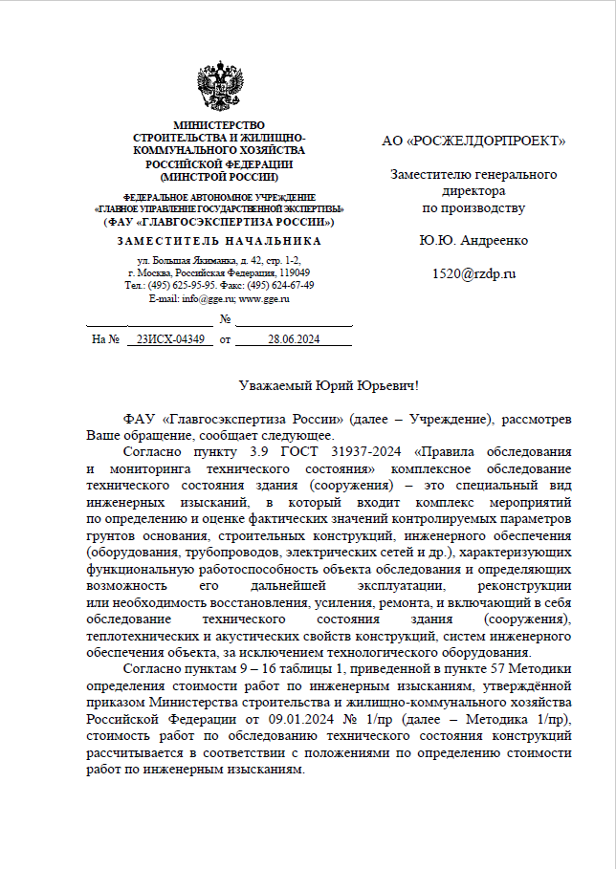
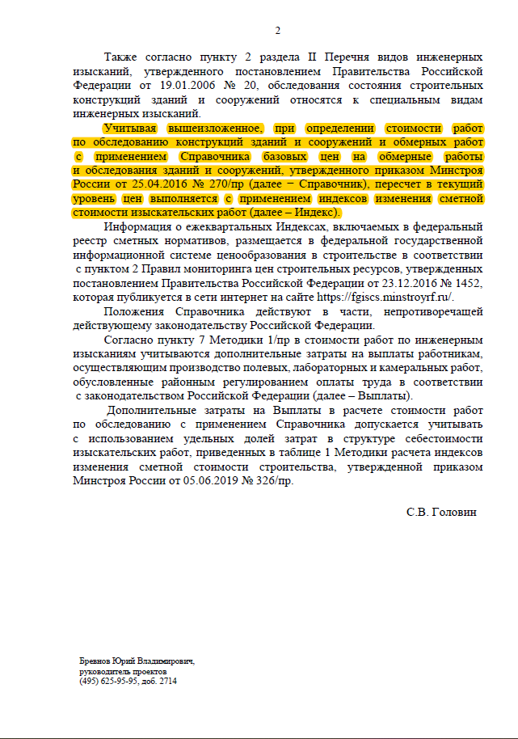

№7_Обс ост
«Адепт: Проект в 16.7» © ООО «Адепт» |  |  | форма №2П, 707/пр от 05.08.2024г

Смета №7-ОБС
на проектные (изыскательские) работы

по объекту: |  | О создании и эксплуатации объектов транспортной инфраструктуры и технологически связанных с ними транспортных средств, обеспечивающих деятельность, связанную с перевозками пассажиров транспортом общего пользования, в муниципальном образовании городской округ Ярославль в Ярославской области". 2 этап: "Строительство трамвайных путей и контактной сети. Участок от разворотного круга ул. Александра Невского до разворотного круга "Больница №9" (29-я линия)"

Обследование остановочных павильонов

Заказчик

Проектная организация

Составлена в уровне цен на II кв. 2024 г.

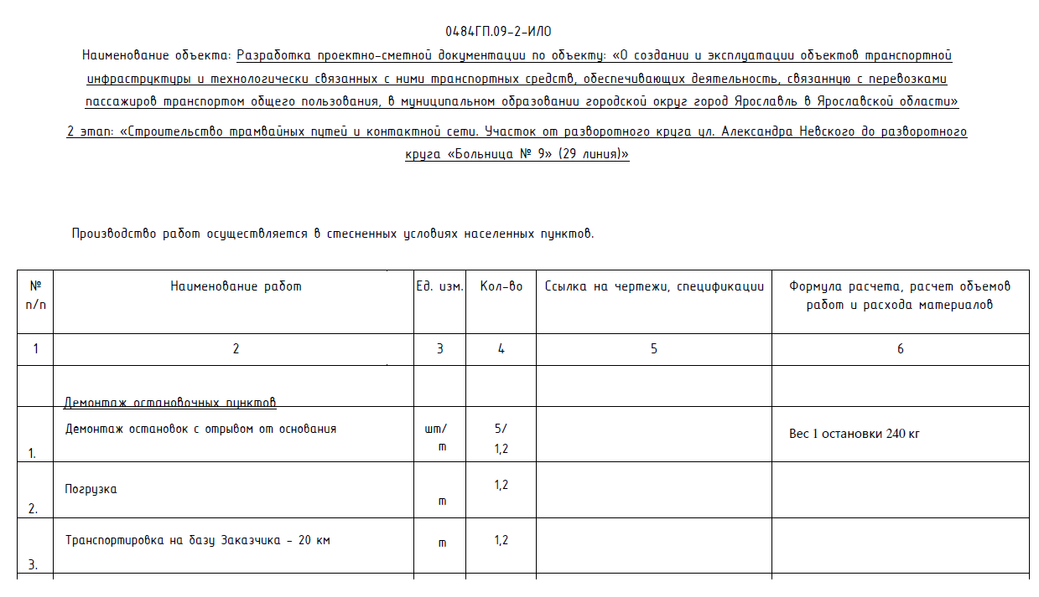
№ пп | Наименование объекта проектирования или вида проектных работ |  | Наименование, номера глав, таблиц, параграфов и пунктов НЗ на проектные работы |  | Расчет стоимости | Сметная стоимость, тыс. руб.
1 | 2 |  | 3 |  | 4 | 5 | том 9.4
1 | Остановочные павильоны. Выполнение обмерных работ для каркасных одноэтажных зданий. I категория сложности работ. I категория сложности здания. Высота здания до 4 м. |  | Справочник базовых цен на обмерные работы и обследования зданий и сооружений. 2016 г. Глава 3. Базовые цены на выполнение обмерных работ и обследований. Таблица 1. Базовые цены на выполнение обмерных работ для одноэтажных зданий, п.3 B=0.3838 тыс.руб; Осн. показ. Х=0.225 (100 м3) Количество = 5 |  | (A + B * Xзад) * Количество * K1 (0 тыс.руб + 0.3838 тыс.руб * 0.225) * 5 * 4.3 | 1.857
 | Коэффициенты
 | Корректирующий коэффициент, учитывающий строительный объем зданий и сооружений до 1000 м3 |  | K1 = 4.3 Таблица 11, п.1 (Ценообразующий)
2 | Итого по смете: |  |  |  |  | 1.857
3 | Индекс на II квартал 2024 года на изыскательские работы к уровню цен на 01.01.2001 |  | Письмо Минстроя России от 27.04.2024 №24796-АЛ/09 |  | Коэф - т 5.96 от п.2 | 11.068
4 | Всего по смете: |  |  |  |  | 11.068

Всего по смете (тыс. руб.):

Руководитель проектной организации

 |  |  | [подпись (инициалы, фамилия)]

Главный инженер проекта

 |  |  | [подпись (инициалы, фамилия)]

Начальник |  |  |  | отдела
 |  |  | [наименование] |  | [подпись (инициалы, фамилия)]

Заказчик
 |  |  | [должность, подпись (инициалы, фамилия)]

